P Seguridad y Privacidad INFO
 | 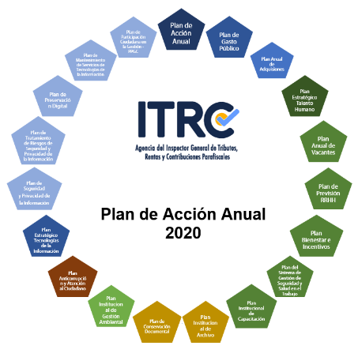 PLAN DE SEGURIDAD Y PRIVACIDAD DE LA INFORMACIÓN - SPI - 2020

Dependencia/Proceso | Nombre de la tarea | Descripción | Política de Gestión y Desempeño Institucional | Responsable | Fecha Inicio | Fecha Fin | Fuente de Financiación
Gestión de Tecnologías de la Información | Elaborar documentos de mejora dentro del Modelo de Seguridad y Privacidad de la Información - MSPI | Realizar la documentación de los procedimientos y demás soportes relacionados con seguridad de la información en concordancia con el Instrumento de valoración del del MSPI del MINTIC | Seguridad Digital | Adriana del Pilar Guerra Martínez Jefe Oficina Asesora de Tecnologías de la Información | 20/02/2020 | 31/12/2020 | PGN
 | Realizar la socialización para la apropiación de las Políticas de Seguridad de la Información en la Agencia ITRC | Realizar campañas que sustenten y concienticen las políticas de seguridad de la información a los funcionarios y contratistas que laboran en la Agencia ITRC |  |  | 15/04/2020 | 31/12/2020
 | Establecer mecanismos de seguimiento y control en Seguridad de la Información para la Agencia ITRC considerando la Norma ISO 27001:2013 | Realizar la gestión de procesos de verificación de vulnerabilidades a la Seguridad de TI y la elaboración de documentación para establecer el seguimiento y control de componentes de Seguridad de la Información a la Agencia ITRC considerando la Norma ISO 27001:2013 |  |  | 20/08/2020 | 31/12/2020

